Sheet2
No.
1 | フェールセーフ
2 | フェールソフト
3 | ファンクションポイント見積
4 | 調達作業範囲記述書
 |  | プロジェクト完了後の調達品の運用サポートの内容
5 | データベースのバックアップ間隔時間
 |  | 復旧時に行うログ情報の反映の平均処理時間
6 | SPA software process assessment
 |  | ソフトウェアプロセスがどの程度標準化・定量化され，継続的に改善されているかを判定することを目的としている。
7 | アローダイアグラム
8 | CMMI Capability Maturity Model Integration
 |  | 組織のプロジェクトマネジメント能力を評価する指標です。能力成熟度モデル統合とも呼ばれ、ソフトウェア開発を中心に、ビジネスパフォーマンスの向上を目的としています。﻿
9 | COCOMO
 |  | ソフトウェア開発の工数、開発期間の見積もり手法の1つである。
 |  | KDSI
 |  |  | 開発希望
 |  | MM
 |  |  | 開発工数
10 | 実費償還契約
 |  | ベンダーの役務や技術に対する報酬に加え，委託業務の遂行に要した費用の全てをベンダーに支払う。
11 | SOA Service Oriented Architecture
 |  | サービスと呼ばれるソフトウェアコンポーネントを使用してビジネスアプリケーションを作成するソフトウェア開発の方法です。 各サービスはビジネス機能を提供します。 また、サービスはプラットフォームや言語を超えて相互に通信することもできます。
12 | テンペスト攻撃
 |  | 電子機器から発せられる電磁波を傍受して機密情報を盗み取る攻撃手法です。電磁波盗聴攻撃や電磁波解析攻撃とも呼ばれます。﻿
13 | プロジェクトマネジメントにおけるプロジェクト憲章
 |  | プロジェクトを正式に承認する文書であり，プロジェクトマネージャを特定して適切な責任と権限を明確にし，ビジネスニーズ，目標，期待される結果などを明確にした文書
14 | マッシュアップ
 |  | 複数のソースから提供されたさまざまな情報やコンテンツを組み合わせて、新たなコンテンツやサービスなどを作ることを指します。
15 | デルファイ法
 |  | 専門家の意見を複数回収集して意見を収れんさせる調査手法です
16 | PMBOK Project Management Body Of Knowledge
17 | RACIチャート
 |  | RACIチャートとは「Responsible（実行責任者）」「Accountable（説明責任者）」「Consulted（相談先）」「Informed（報告先）」
18 | EVM Earned Value Management
 |  | プロジェクト開始時に予測した見積もりと完成した成果を比較し、現在の進捗状況や課題を早期に把握します。
 |  | PV 計画予算
 |  |  | PVとは「Planned Value」の略であり、プロジェクトの計画時に作成された予算のうち、「特定の時点までに完了すべき作業の予算コスト」です。
 |  | EV
 |  |  | EVとは「Earned Value」の略であり、ある時点において完了している工程の「予算コストの合計値」を表します。
 |  | AC（実際に発生したコスト）
 |  |  | ACは「Actual Cost」の略であり、「実コスト」と訳されます。
 |  | BAC（完成時総予算）
 |  |  | BACは「Budget at Completion」の略であり、「プロジェクトに必要な予算の合計値」を指します。
 |  | CPI コスト効率指標(Cost Performance Index)の略
 |  |  | CPI = EV ÷ AC
 |  | SPI スケジュール効率指標(Schedule Performance Index)の略
 |  |  | SPI = EV÷PV
19 | ガントチャート
 |  | 各作業の開始時点と終了時点が一目で把握できる。
 |  | 作業の相互関係の把握には適さないが，作業計画に対する実績を把握するのに適しており，個人やグループの進捗管理に利用される。
20 | WBSのローリングウェーブ計画法
 |  | 短期的に完了しなければならない作業は詳細に計画し、遠い将来の作業はWBSの上位レベルで計画し、それ以上詳細化しない方法
21 | アジャイル宣言の背後にある原則
22 | RFI（Request For Information）
 |  | 企業や官庁が製品・サービスの選定や、業務委託、入札、調達などを計画する際、SIerやベンダーに対して基本情報、技術情報、製品情報などの提示を求める際に出す依頼書のことです。
 | RFP Request For Proposal
 |  | 情報システムの導入や業務委託をおこなうにあたり、ベンダーに対して具体的な提案を依頼する文書のことをいいます
23 | jis x 25010:2013 品質特性
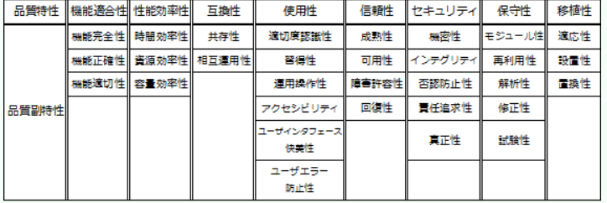

24 | JIS Q 21500:2018(プロジェクトマネジメントの手引) プロジェクト作業の管理の目的
 |  | プロジェクト全体計画に従って，統合的な方法でプロジェクト活動を完了することである
25 | タックマンモデル
 |  | チームの形成には、形成期 (Forming)、混乱期 (Storming)、統一期 (Norming)、機能期 (Performing)、散会期 (Adjourning) の 5 つの段階があります
26 | エクストリーム・プログラミング、XP
 |  | アジャイル開発の手法のひとつで、顧客の要望を取り入れながら、要件定義・設計・開発・テストの工程をイテレーション（iteration）と呼ばれる単位で繰り返し行いながら、ソフトウエアの品質を向上させていくソフトウエア開発プロセスのことです
 |  | テスト駆動開発
 |  |  | テスト駆動開発とは、プログラムの実装よりもテストコードを先に作成することです。それにより、求められる機能が洗い出され、シンプルな設計が実現します。
27 | 個人情報保護法
 |  | 生存している個人に関する情報に限られる
28 | 不正競争防止法
 |  | 秘密として管理している，事業活動用の非公開の顧客名簿
29 | CRUDマトリクス Create（生成）、Read（読み取り）、Update（更新）、Delete（削除）
 |  | システムにおいて、各データに対する登録機能、参照機能、更新機能、削除機能の有無をまとめた表,
 |  | それぞれのデータに対して、登録機能、参照機能、更新機能、削除機能がちゃんとあるか確認するときに使う表
30 | furps+ モデル |  |  | ^
 |  | F］ | 機能性（functionality）
 |  |  | 特徴セット、能力、一般性、セキュリティ
 |  | ［U］ | 使いやすさ（usability）
 |  |  | 人的要因、美的感覚、一貫性、ドキュメンテーション
 |  | ［R］ | 信頼性（reliability）
 |  |  | 故障と周期の重要性、復旧のしやすさ、予測性、正確性、故障の平均時間
 |  | ［P］ | 性能（performance）
 |  |  | スピード、効率、リソースの消費、スループット、応答時間
 |  | ［S］ | 保守性（supportability）
 |  |  | テストのしやすさ、拡張性、適用性、保守性、構成のしやすさ、サービスしやすさ、導入のしやすさ、ローカライズしやすさ
 |  | ［+］ | プロジェクト上の制約（plus constraints）
31 | KAOS法
 |  | ゴール指向要求分析の一つ
32 | MoSCoW分析
 |  | MoSCoW分析とは、要件定義の際に使用される分析手法の１つで、要件をMust（対応必須）、Should（対応すべき）、Could（できれば対応）、Won’t（対応不要）という４つの分類で評価し、プロジェクトで対応する要件の優先順位を決める方法です
33 | マイナスのリスク（脅威）
 |  | 回避、軽減、転嫁、受容
34 | プラスのリス（好機）
 |  | 活用、共有、強化、受容
35 | クリティカルチェーン法
 |  | 作業の依存関係と資源の依存関係の両方を考慮して，資源の競合が起きないようにスケジュールを管理する手法である。
36 | SDGs 持続可能な開発目標
37 | PMBOKのプロジェクトスコープマネジメントにおいて作成するプロジェクトスコープ記述書
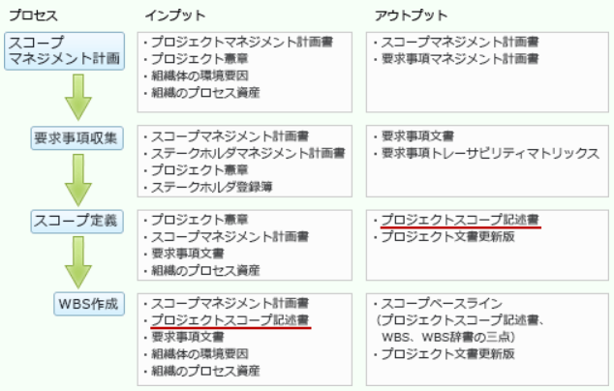

38 | itilライフサイクル
 |  | サービス・ライフサイクルの5つの段階（ストラテジ、デザイン、トランジション、オペレーション、継続的サービス改善）で構成され
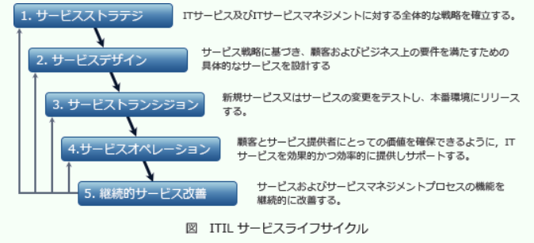

39 | 進化的モデル
 |  | 部分的に定義された要求から開始し、後続の複数のビルドごとに毎回要求を洗練させていく。最初のビルドは、要求の一部だけを開発する。その次のビルドは、別の要求を追加して開発する。これをシステムが完成するまで続ける。
 | スパイラルモデル
 |  | システム全体を独立性の高いサブシステムに分割し、その部分単位に要求定義、設計、開発、テスト、導入を繰り返しながら行われる開発手法。
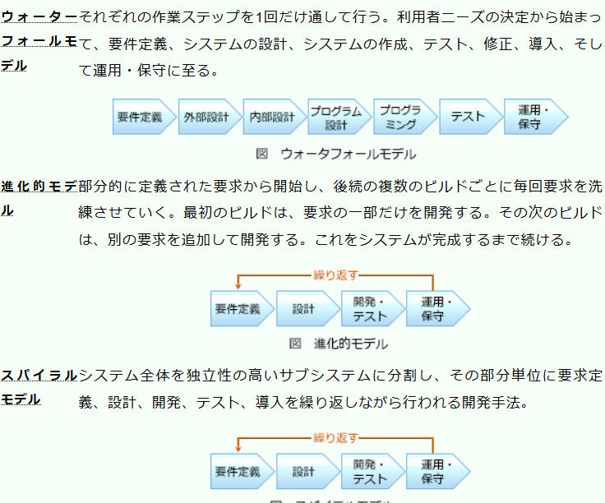

40 | ファストトラッキング
 |  | プロジェクトの工期を短縮する手法のひとつである。
 |  | 計画当初の作業予定を速く(fast)たどる(tracking)ための技法であり，プロジェクトが計画通りに進捗せずに遅滞が見られる場合に，本来は順番に進めていくべき前工程の完了を待たずに並行して次工程に着手することを指す。
41 | シャドーIT
 |  | 情報システム部門などが関知せず、ユーザー部門が独自に導入したIT機器やシステム、クラウドサービスなど
42 | DFD data flow diagram
 |  | 長方形、円や矢印などの定義済みの記号や短いテキストのラベルを用いて、データの入出力、格納場所や各出力先間のルート
43 | ホットスタンバイ（即時復旧・高速復旧）
 |  | 予備系にも主系と同じシステムを起動し、データを同期をしておくことで、障害発生時に即座に予備系に切り替えることができる方式。場所・機材・データの3つの用意が必要となる
 | ウォームスタンバイ（中間的復旧）
 |  | 予備系の機材を用意してシステムの設定を済ませ、電源をONにしておくが、業務システムは起動せずに待機させておく方式。場所・機材の用意が必要となる
 | コールドスタンバイ（段階的復旧）
 |  | 復旧用に場所だけを用意しておき、非常時には予備系の機材を持ち込んでシステムを再開する方式
44 | 傾向分析
 |  | プロジェクトの実績を定期的に分析することで、時間経過に伴うプロジェクトのパフォーマンスの変動を調べる手法です。
 |  | 傾向を視覚的に把握するために「ランチャート」と呼ばれる、データを発生順に打点し、それを直線で結んだ折れ線グラフが用いられることがあります

